2019_data
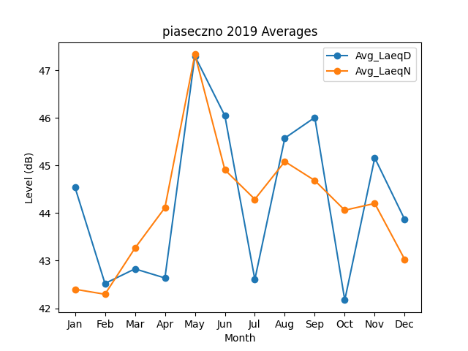
Month | Avg_LaeqD | Avg_LaeqN
1 | 44.541649236 | 42.399234199
2 | 42.520688841 | 42.293709784
3 | 42.827604779 | 43.262695302
4 | 42.636240462 | 44.113617266
5 | 47.301669791 | 47.33655994
6 | 46.046848104 | 44.909927412
7 | 42.6045353 | 44.290875412
8 | 45.576738567 | 45.084616732
9 | 46.010322915 | 44.684853786
10 | 42.170776758 | 44.060887555
11 | 45.162077911 | 44.203287495
12 | 43.865004398 | 43.026314268

